关系图
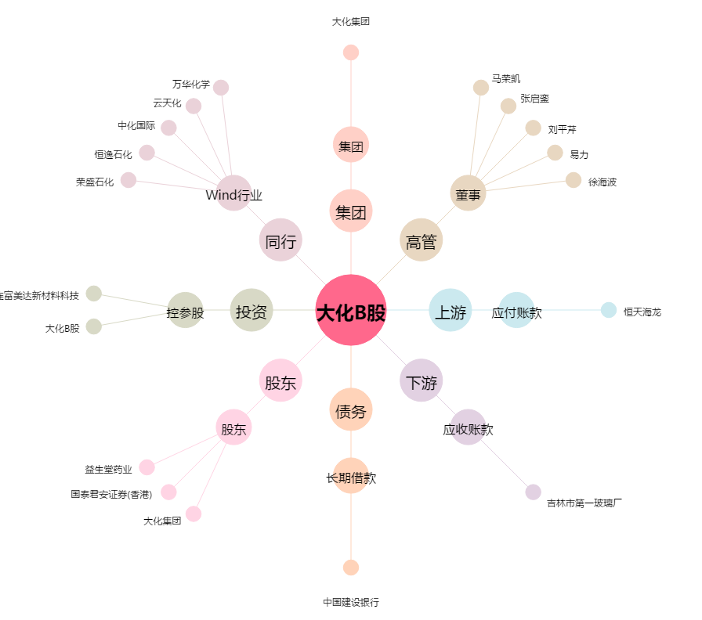
大化B股[900951.SH] - 关系概览图

